WACC
WACC & Growth rate

Weighted Average Cost of Capital
As of Sep 30, 2018 (KRW in millions)

Guideline public company | Ticker | Country | Debt (MM) | Market capitalization (MM) | D/E | Debt / TIC | Tax rate | 2yr weekly Beta | Unlevered Beta | Business similarity
진에어* | A272450 | South Korea | - | 537,000 | 0.0% | 0.0% | 24.2% | 0.6 | 0.63 | Level1
티웨이항공 | A091810 | South Korea | - | 323,187 | 0.0% | 0.0% | 24.2% | 1.3 | 1.27 | Level1
제주항공* | A089590 | South Korea | 70,381 | 810,470 | 8.7% | 8.0% | 24.2% | 0.3 | 0.24 | Level1
대한항공* | A003490 | South Korea | 2,892,931 | 2,603,485 | 111.1% | 52.6% | 24.2% | 1.0 | 0.54 | Level1
아시아나* | A020560 | South Korea | 453,010 | 749,109 | 60.5% | 37.7% | 24.2% | 0.9 | 0.63 | Level1
Average(all) |  |  |  |  | 24.5% | 19.7% |  | 0.82 | 0.66
Median(all) |  |  |  |  | 8.7% | 8.0% |  | 0.92 | 0.63
Selected |  |  |  |  | 8.7% | 8.0% |  | 91.8% | 62.9%

Assumptions |  |  | Sources
Risk-free rate (Rf) | 2.38% |  | Interest rate for 10-year South Korea Government Bonds as of Valuation Date from Bloomberg
Equity risk premium (Rp) | 9.06% |  | Market risk premium for South Korea as of Valuation Date from Bloomberg
Selected relevered beta (B)(5) | 0.67 |  | Applied targeted equity structure based on guideline public companies
Company specific risk premium | 0.00% |  | 2018 Duff & Phelps Valuation Handbook
Cost of equity (ke adj) | 8.46% |  | Cost of Equity (ke) = Rf + B(Rp) + Size premium + Firm specific premium

Pretax cost of debt (i) | 7.39% |  | 5 year BBB0 unsecured corporate bond yield as of value analysis date from KIS Pricing
Effective tax rate (t) | 24.2% |  | Marginal corporate tax rate in South Korea
Cost of debt (kd) | 5.60% |  | Cost of Debt (kd) = i * (1 - t)

Weighted Average Cost of Capital (WACC) |  |  | Required return | Weighting | WACC
Cost of equity (ke) |  |  | 8.46% | 92.01% | 7.78%
Cost of debt (kd) |  |  | 5.60% | 7.99% | 0.45%
Weighted Average Cost of Capital (WACC) |  |  |  |  | 8.23% | WACC = ke * E + kd * D
Source: Bloomberg, S&P Capital IQ, PwC analysis

*반기말 공시기준

Constant Growth Rate

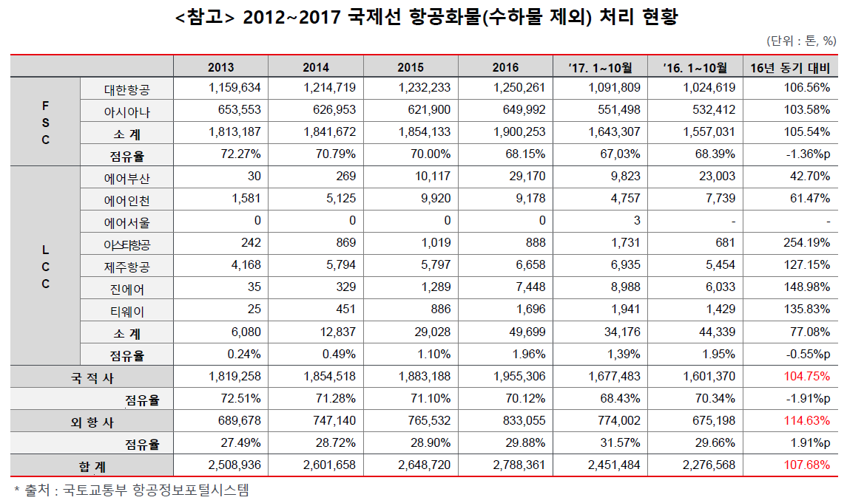
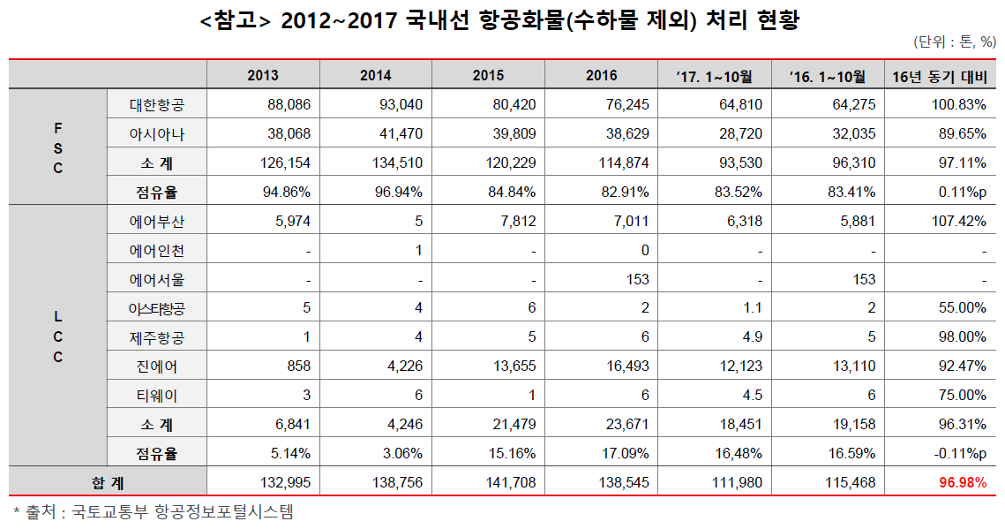

 | 2013 | 2016
국제선 | 2,508,936 | 2,788,361 | ← 외항사 물량만 고려함
국내선 | 132,995 | 138,545 | ← 국내선 화물 모두 고려
합계 | 2,641,931 | 2,926,906

CAGR |  | 3.47%

